Regels
Prioritijd | Actie
P1 | Buitendienst ( onmiddellijk )
P2 | Binnen de maand
P3 | Binnen de 3 maand
P4 | Binnen het jaar

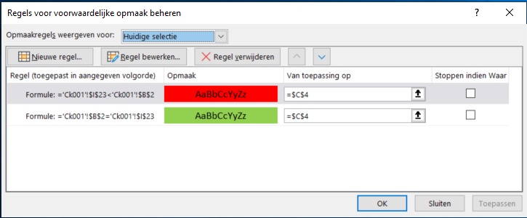

 | =ALS(ISFOUT(VERT.ZOEKEN(C7;Priolijst;2);;VERT.ZOEKEN(C7;Priolijst;2))

 | =
 | ALS(C3=1;0;
 | ALS(C3=2;30;
 | ALS(C3=3;90;
 | ALS(C3=4;365);"")))

 | #N/A

 | FALSE

 | TRUE

Prioriteiten
Opmerking
Prioriteit 1 | Kraan buiten dient en onmiddelijke herstelling
Prioriteit 2 | Kraan blijft in dienst maar herstelling binnen 30 dagen
Prioriteit 3 | Kraan blijft in dienst maar herstelling binnen 90 dagen
Prioriteit 4 | Kraan blijft in dienst maar herstelling binnen 1 jaar

Opmerking scheur
Opmerking anders dan scheur

Scheur op kritische plaats
Scheur op niet kritische plaats
De kraan kan om technische reden niet verder werken
De kraan kan om veiligheidsreden niet verder werken
De kraan kan verder werken

Grote scheur >5cm
Kleine scheur <5cm
Grote scheur >5cm
Kleine scheur <5cm
De opmerking kan binnen korte termijn verdere schade veroorzaken?
De opmerking kan op lange termijn verdere schade veroorzaken.
De opmerking kan op langere termijn geen verdere schade veroorzaken

Kraan buiten dienst

specialist bijvragen

Kraan buiten dienst en onmiddelijke herstelling
Kraan in dienst maar herstelling binnen 30 dagen

Prioriteit 4
Prioriteit 1
Prioriteit 2
Prioriteit 3

